Foglio1
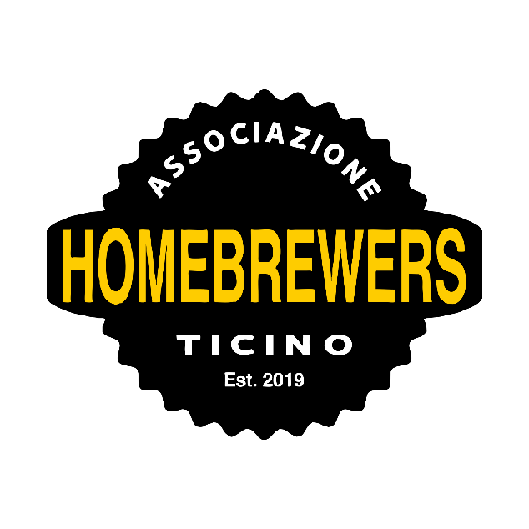
NOME BIRRA:
S.MA.S.H - RED X
BIRRAIO
AHBT
STILE di riferimento:
Ambrata

RICETTA

PARAMETRI
OG | 1050 | ABV |  | 5.2
FG | 1010 | IBU |  | 40
COLORE (EBC) | 30 | BU / GU |  | 0.80

Profilo di MASH |  |  |  |  |  |  | minuti | gradi
Mash in
Protein
Beta |  |  |  |  |  |  | 60 | 67
Alfa
Mash out |  |  |  |  |  |  | 10 | 78

MALTI & FERMENTABILI |  |  |  |  |  |  |  | %
Bestmalz Red X |  |  |  |  |  |  |  | 100

TOTALE FERMENTABILI |  |  |  |  |  |  |  | 100

LUPPOLI & SPEZIE |  |  | AA% | gr/l | BU | FASE |  | TEMPO
El Dorado |  |  | 14.5 | 0.6 |  | bollitura |  | 60
El Dorado |  |  | 14.5 | 1 |  | bollitura |  | 15
El Dorado |  |  | 14.5 | 2.4 |  | flame out |  | 5

TOTALE LUPPOLO |  |  |  | 4 | 0

LIEVITO
US-05

FERMENTAZIONE |  |  |  |  |  |  | gg | °C
PRIMARIA |  |  |  |  |  |  | 14 | 18
SECONDARIA
COLD CRASH
MATURAZIONE

CARBONAZIONE |  |  |  |  |  |  |  | Vol CO2
 |  |  |  |  |  |  |  | 2.4

INGREDIENTI SPECIALI |  |  | g/l | UTILIZZO

